Hoja1
N° Grupo | Nombre del proyecto | Logo (enlace o imagen) | Descripción corta | Problema que resuelve | Solución / idea central | Público objetivo | Propuesta de valor | Misión | Estado actual del desarrollo | Diferenciadores clave | Expectativas frente al marketing
1 | Health Mood |  | Marca enfocada en el bienestar animal, especialmente en perros y gatos, que combina educación, productos de alta calidad y servicios personalizados para mejorar la calidad de vida de las mascotas y sus familias. Su misión es enseñar y acompañar, creando una experiencia cercana y confiable para quienes ven a sus animales como parte esencial de su vida. | Resuelve el problema de que muchas familias no entienden completamente las necesidades reales de sus mascotas, lo que genera problemas de comportamiento, salud y bienestar en perros y gatos. | Ofrecemos soluciones prácticas mediante educación, asesoría y productos seleccionados, ayudando a las familias a criar y cuidar a sus animales de forma más informada, consciente y amorosa. | -Familias que consideran a sus mascotas como parte esencial del hogar (Buscan productos y servicios que reflejen ese vínculo afectivo. Valoran opciones saludables, personalizadas y educativas.) -Dueños de perros y gatos entre 25 y 45 años (Suelen ser jóvenes profesionales o emprendedores con una mirada responsable hacia el cuidado animal.) | “Mientras otros venden, nosotros educamos.” Health Mood guía a las familias en el cuidado consciente de sus mascotas: Ofrecemos información clara antes de cada compra. Promovemos decisiones responsables Creamos comunidad a través de educación continua y asesoría cercana. | En Healthmood, buscamos enseñar bienestar animal, ofreciendo productos y servicios que promuevan una vida sana, segura y feliz para los animales de compañía. Queremos hacer del mundo un lugar mejor para las mascotas, creando conciencia y entregando soluciones reales para su bienestar físico y emocional. | Maquetado por Figma de las ppales paginas de navegación, paleta de colores determinado, Branding definido, Inicio de modelado de base de datos. | Chatbot (Comunicación cercana, educativo), Compra informada (productos altamente detallados), Comunidad (via blog, newsletter y convocatorias presenciales), Descripción de producto altamente detallados y orientativa (Ingredientes, contenidos, edades recomendados, entre otros), Productos curados por expertos veterinarios | -Estrategia de diferenciación: qué hace única a Health Mood frente a otras petshops o asesores. -Canales prioritarios: entender dónde está el público y cómo llegar a él (redes, web, comunidad local). -Primeros pasos para posicionarse: mensajes clave, tipo de contenido inicial y cómo convertir seguidores en clientes.
2 | Por Turnos | 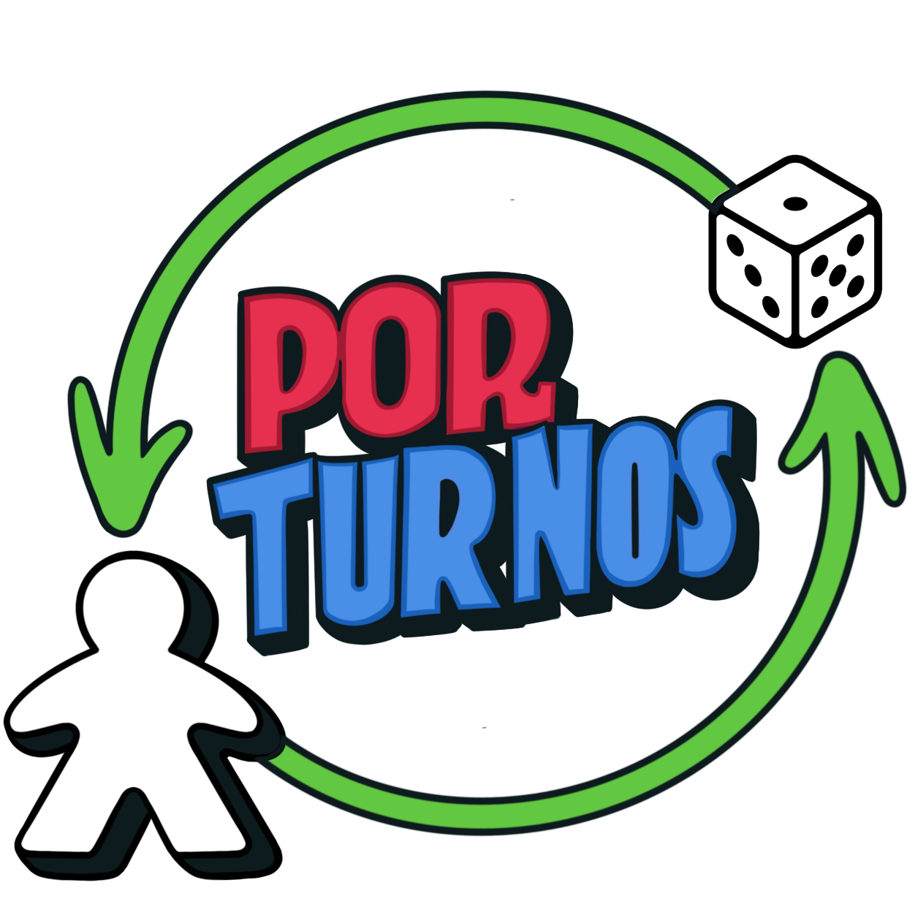 | Somos una plataforma dedicada a juegos de mesa nuevos y usados. Conectamos a personas que quieren comprar, vender hasta arrendar, todo en un lugar seguro y con respaldo. | Hoy en día no hay un espacio confiable y especializado de segunda mano para los fanáticos de los juegos de mesa. Nosotros ofrecemos confianza, orden y comunidad. | Una plataforma donde los usuarios puedan vender, comprar y arrendar juegos de mesa, nuevos y usados, a través de una plataforma que formaliza el nicho y con protocolos que respaldan la seguridad del usuario. | Personas mayores de 18 años, interesadas en compartir su cariño hacia los juegos de mesa, así como sus colecciones a través de la reutilización/arriendo. Personas abiertas a acercarse y/o generar una comunidad alrededor de su hobby. | Permite conectar a los fanáticos de juegos de mesa mediante la compra de segunda mano en una comunidad activa y confiable. | Promover la reutilización de juegos de mesa a través de una comunidad. | Prototipo en Figma, en desarrollo. | Plataforma especializada (B2C & C2C) en juegos de mesa usados y con posibilidad de arriendo. | Feedback sobre el logo, y apoyo para escoger la paleta de colores de este, opiniones sobre nuestra paleta de colores general actual y estrategias para un posible lanzamiento a nivel nacional.
3 | Nanai Kit |  | Web orientada a la venta de Kits de cuidado de Salud Mental, con un test incorporado que te ayuda a elegir el mejor kit. | En Chile 1/5 de la población tiene síntomas de ansiedad o depresión. Más del 50% no accede a ayuda por problemas de tiempo, dinero, estigmas, falta de orientación. | Kits de autocuidado emocional que combinan: Productos físicos: cuadernos, infusiones, cartas y objetos sensoriales. Clasificados por niveles de ansiedad. Incluyen un test emocional online para orientar la elección. | Personas de 18 a 45 años, sin distinción de género: estudiantes, trabajadores, cuidadoresy público general, con interés en cuidar su salud mental. También posee potencial para entregarse en empresas, universidades y fundaciones. | Mayor acceso oportuno y económico para sostener el autocuidado emocional en el territorio nacional. | Brindar apoyo inmediato y accesible de apoyo para el autocuidado de la salud mental. | Prototipo en plataforma Figma en desarrollo | Clasificación clara según nivel emocional. Presentación en formato híbrido: kit físico + apoyo digital. Aplicación transversal en áreas personal, laboral y/o familiar. Diseño desde la empatía, sin necesidad de un diagnóstico clínico para poder acceder a un kit en caso de necesitarlo. | Buscamos orientación estratégica para dar visibilidad a Nanai Kit a nivel local: Consejos de branding con enfoque emocional. Recomendaciones para redes sociales que conecten desde lo cotidiano. Ideas para una campaña de lanzamiento clara, empática y accesible.
4 | EcoCycle |  | Marca enfocada al biennestar colectivo, con el formas de reciclaje que ayudan al medio ambiente conectandonos entre personas y empresas para recoleccion de residuos y poder regenerar el ciclo. | Muchas personas quieren reciclar, reducir residuos, usar energías limpias o renovar recursos, pero no saben cómo hacerlo o dónde encontrar servicios especializados. Por otro lado, muchas empresas pequeñas y medianas que ofrecen soluciones ecológicas (como reciclaje, energías renovables, agricultura sostenible, etc.) carecen de visibilidad en el mercado y luchan por llegar a su público objetivo. | Con EcoCycle queremos cambiar esa realidad, conectando a personas, organizaciones y comunidades para acelerar la economía circular en todo el territorio nacional. | Público objetivo, personas naturales y empresas recicladoras y entidades que necesiten los servicios de estas. | Plataforma Digital: Intercambio de productos, servicios circulares y residuos valorizables, con mapa interactivo. Sistema de Recompensas por Impacto: Puntos canjeables por prácticas sostenibles. Motor de Match Inteligente: Conecta oferentes y demandantes automáticamente. Integración Social: Alianzas con ONGs, recicladores de base y gobiernos locales para ampliar el alcance. | Nuestra misión es facilitar el intercambio y la revalorización de productos, servicios y residuos en Chile, a través de una red digital inclusiva que potencie prácticas sostenibles desde Arica hasta Puerto Williams. Queremos empoderar a personas, municipios, emprendedores y recicladores de base en esta transición circular | Creación de maquetado y prototípo de pagina web | -Panel de Impacto Personal: muestra el ahorro de CO₂, plástico y agua por acción del usuario. -EcoPuntos: sistema de recompensas por prácticas sostenibles, canjeables por beneficios. -Ficha Ecológica de Producto: transparencia sobre la huella ambiental de cada artículo. -Envíos con Embalaje Retornable: reduce residuos logísticos y promueve reutilización. -Módulo EcoCycle Empresas: reciclaje corporativo con recolección, reportes y apoyo a la Ley REP. -Marketplace Circular: permite donar, vender o intercambiar artículos reutilizables. -Educación y Trazabilidad: empodera al usuario con datos y aprendizajes sobre sostenibilidad. -Enfoque integral: une consumo consciente, economía circular y tecnología con impacto real. | -Posicionar a EcoCycle como referente en consumo sustentable en Chile. -Atraer consumidores conscientes y empresas interesadas en sostenibilidad. -Crear campañas educativas que fomenten hábitos responsables. -Promover el uso de EcoPuntos y recompensas para fidelizar usuarios. -Generar una comunidad activa en redes sociales y medios verdes. -Establecer alianzas con influencers, ONGs y marcas ecológicas. -Comunicar el impacto ambiental real y la trazabilidad de cada acción. -Medir resultados con KPIs claros: tráfico, conversión y retención.
5 | NutriData | https://ibb.co/0VhvCjYt | Esta es una aplicación para vender productos de nutrición, dar charlas, arriendo de box de atención de pacientes, ademas de fomentar la creación de una comunidad unida de nutricionistas a lo largo de Chile | Vender productos de calidad en un lugar confiable que no solo sea una tienda de productos sino que tambien sea un lugar donde puedan acceder servicios como box de atencion de pacientes, minutas personalizadas, y tambien un lugar de encuentro de los nutricionistas donde puedan crear comunidad y compartir conocimientos | Una plataforma que unifique a los nutricionistas como una comunidad solida, y de esta manera en la app ofrecer los productos de calidad que ellos necesitan, además de excelentes servicios | Para profesionales nutricionistas, estudiantes de nutricion, pacientes que requieran consulta nutricional, emprendedores | NutriData es una plataforma digital para nutricionistas que combina e-commerce, marketplace de plantillas, arriendo de box y webinars certificados. Ayudamos a los nutris a generar ingresos vendiendo productos y recursos digitales (retenemos solo el 20%), facilitamos su acceso a espacios de consulta, y les damos oportunidades de formación continua con expertos del área. NutriData conecta, potencia y profesionaliza a la comunidad nutricional, entregando herramientas reales para crecer en el mundo digital y presencial. | Brindar a los nutricionistas una plataforma interal que centralice todas las herraminentas y servicios para potenciar su desarrollo profesional y crear una comunidad colaborativa. | Desarrollando prototipo en Figma | -E-commerse de Productos de calidad, dificiles de encontrar en el mercado -Servicios de arriendos de box por equipamientos -Servicios de ventas de material tecnico para nutricionista | NutriData busca posicionarse como la plataforma líder para nutricionistas, alcanzando un crecimiento sostenido en usuarios, ventas digitales, comunidades online y participación en webinars, consolidando su marca y generando ingresos recurrentes.
6 | Tu Rincon Verde |  | E-commerce especializado en venta de plantas para entornos urbanos, acompañado de guías visuales de cuidado y recomendaciones personalizadas. | Ayudar a los entusiastas de las plantas que no tengan mucho conocimiento en el cuidado de estas, disminuyendo el porcentaje de fracaso al cuidarlas. Acercar la naturaleza a los entornos urbanos y la falta de tiempo para la visita a viveros para la compra de plantas | Facilita la compra de plantas y el proceso de educacion en la gestion de su cuidado | Personas de 20-45 años en zonas urbanas. Principiantes en jardinería o con poco tiempo. Interesados en bienestar emocional y decoración sostenible. | "Plantas fáciles de cuidar + educación post-compra": Kits todo-incluido (planta + maceta + herramientas). Sistema de recomendación basado en estilo de vida. Guías descargables y recordatorios de cuidado. | Brindar bienestar natural y reconexión con la naturaleza urbana a través de un e-commerce que ofrece plantas cuidadosamente seleccionadas, kits temáticos y guías visuales claras, facilitando el autocuidado, la decoración consciente y el aprendizaje accesible para todos, incluso quienes nunca han tenido una planta. | Diseño de moukup final en figma | Plantas con propósito, no solo decoración/ Kits funcionales temáticos enfocados en el bienestar/ Guías visuales paso a paso para principiantes/ Filtros por nivel, estilo de vida y espacio | Posicionar el e-commerce como la opción Nº1 en Chile para quienes quieren tener plantas, aprender a cuidarlas y mejorar su bienestar personal con soluciones simples, útiles y estéticamente cuidadas.
7 | Shiski |  http://bit.ly/44JZeO9 | Un sistema de e-learning enfocado en empresas de logística y pymes, para capacitar a los colaboradores con un sistema interno de lo que deben saber para trabajar. | Los principales problemas en el área logística se dan por la falta de capacitación. | Una plataforma con enfoque en la accesibilidad para que los empleados de cualquier edad y condición puedan utilizarla, estará hecha a medida para cada empresa. | Trabajadores del área de la logística. | La plataforma resalta beneficios como "Capacitación en Logística de Vanguardia", "Mejora tus Habilidades en la Cadena de Suministro" o "Certificaciones Reconocidas por la Industria". Se enfoca en mejorar la retención de conocimientos en un 80% y aborda la capacitación especializada para las problemáticas logísticas. | Misión:Empoderar al sector logístico a través de un marketplace integral de capacitación que ofrece cursos especializados, herramientas interactivas y soluciones prácticas, mejorando habilidades, seguridad, productividad y sostenibilidad. | Desarrollando prototipo en Figma | E-commerse de Cursos Especializados Segmentación por Roles Microlearning & Gamificación Integración con RRHH y LMS Capacitación Multilingüe y Móvil Conexión con Shiski (aplicación a procesos logísticos) | Estrategia y planificación (como investigación de mercado, definición de público objetivo, posicionamiento y KPIs), hasta el marketing digital específico (SEO, SEM, contenido, redes sociales, email marketing, influencers y optimización de conversión). También incluyen el lanzamiento y promoción de cursos, la medición y análisis de datos para optimizar campañas, y las relaciones públicas para aumentar la visibilidad en el sector.

